Blad1
BedrijfNaam | NV1
Berijf Adres | Reftenummer
Bedrijf Postocde | FactDatuml
BedrijfGemeente | KlantNaam
ReferteNummer | KlantNR
FactDatum | KlantAdres
KlantNaam | Klantgemeente
KlantNR | KlantPC
KlantAdres
Klantgemeente
KlantPostcode
VerhuurdeItem | Refeterenummer
Prijs | verhuurdeItem
 | Prijs

verbetering
NV0 | NV01 | NV2
logo bedrijf | referennr(factuur) | referennr(factuur)
naam bedrijf | documentdatum(factuur) | documentdatum(factuur)
adres bedrijf | klantnummer | klantnummer
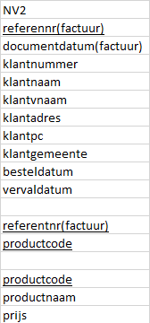
pc bedrijf | klantnaam | klantnaam
gemeentebedrijf | klantvnaam | klantvnaam
referentenr(factuurnr) | klantadres | klantadres
documentendatum(factuur) | klantpc | klantpc
kalntnummer | klantgemeente | klantgemeente
klantnaam | besteldatum | besteldatum
klantvnaam | vervaldatum | vervaldatum
klantadres
klantpc | referentnr(factuur) | referentnr(factuur)
klantgemeente | productcode | productcode
besteldatum | productnaam
productnaam | prijs | productcode
productcode |  | productnaam
prijs |  | prijs
verwerkingskosst
totaalprijs
vervaldatum
banknummer
hrnumer
btwnummer
inschrijvingsnummer

